Чек-лист 2
Кроссбраузерное функциональное тестирование сайта "Дом питомца"
Чек-лист №2
Исполнитель | Денис Мартенс INTQAP-1037
Окружение | Windows 10, Chrome. Версия 106.0.5249.119 (64-bit) Yandex. Версия 22.9.3.886 (64-bit) Firefox 106.0.1 (64 бита) Microsoft Edge 106.0.1370.52 (64-bit)

 | Проверка | Ресурс | Chrome | Комментарий | Yandex | Комментарий | Firefox | Комментарий | Microsoft Edge | Комментарий
 | Отображается логотип: |  | Passed |  | Passed |  | Passed |  | Passed
 | На всех страницах отображаются вкладки: "О нас", "Питомцы", "Контакты" - кликабельны, и переводят на страницы ресурса |  | Passed |  | Passed |  | Passed |  | Passed
 | На странице "Питомцы" отображаются кнопки "Питомцы без дома", "Счастливчики"- кликабельны, сортируют карточки питомцев |  | Failed | Питомцы без дома некорректно | Failed |  | Failed |  | Failed
 | На всех страницах отоброжаются поля поиска питомцев, кликабельно, сортирует карточки питомцев |  | Failed | Не работает на странице О нас, Контакты, при нажатии ентер страница обновляется | Failed |  | Failed |  | Failed
 | Страница «Питомцы» - Отображается сортировка по полям «Вид животного», «Порода», «Пол», «Возраст» - кликабельны, при нажатии появляется выпадающий список, при установки фильтра отфильтровываются карточки, при нажатии кнопки сбросить - фильтры сбрасываются - отображается весь список животных |  | Failed | Некорректные наименования фильтров | Failed | Нельзя сбросить по одному фильтру | Failed | Возраст имеет отрицательное значение | Failed
 | Страница «Питомцы» - наличие поля фильтра «Сортировать по» в котором можно сортировать результаты о полученных питомцах по разным категориям |  | Passed |  | Passed |  | Passed |  | Passed
 | Все страницы содержат в footer ссылки на социальные сети. |  | Failed |  | Failed |  | Failed |  | Failed
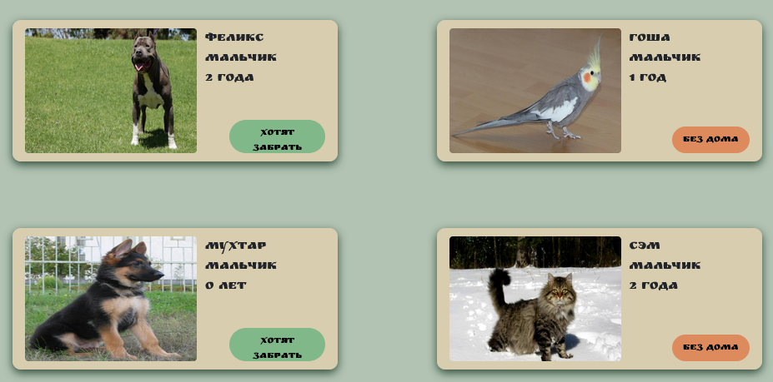
Страница «Питомцы» | Страница «Питомцы» - отображаются карточки питомцев, |  | Passed |  | Passed |  | Passed |  | Passed
карточка питомца | при нажатии на карточку, происходит переход на страницу с подробной информацией о питомце |  | Passed |  | Passed |  | Passed |  | Passed
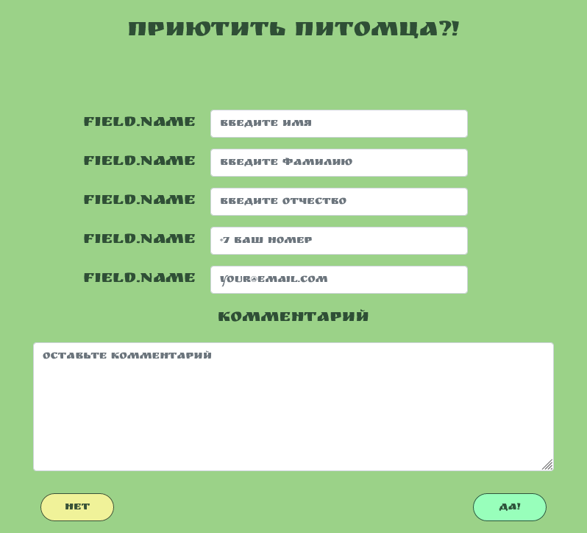
 | при нажатии на кнопку карточки питомца "Без дома", появляется форма "Приютить питомца" |  | Passed |  | Passed |  | Passed |  | Passed
Форма "Приютить питомца" | Форма "Приютить питомца" - должно быть наименование полей, |  | Failed |  | Failed |  | Failed |  | Failed
 | Во всех полях должна осуществляться проверка ввода пользователя |  | Passed |  | Passed |  | Passed |  | Passed
 | все поля должны быть обязательными к заполнению |  | Passed |  | Passed |  | Passed |  | Passed

